상품제안서
3M 포스트잇 팝업 디스펜서 KR2002 | 상품코드: S05247

 |  |  |  |  |  |  | 02-713-8555 | www.synergygift.co.kr
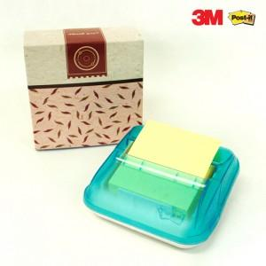 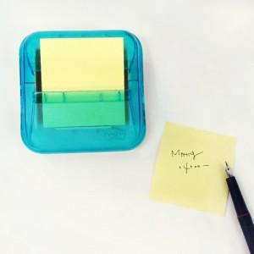 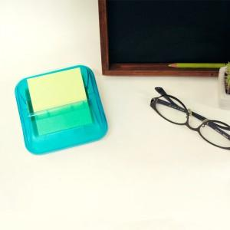

【상세/제작정보】 | 시원한 하늘색 디자인 안정적인 바디 간단한 사용

【인쇄/포장옵션】 | 실크 / 포장지포장

【공급단가】 | 수량 | 300~ | 1,000~ | 2,000~ | 3,000~ | 5,000~
*VAT별도 | 단가 | 2,700원 | 2,600원 | 2,500원 | 2,400원 | 2,340원

【상품 URL】 | https://www.synergygift.co.kr:443/src/goods_detail.php?gdno=4842

